Graphique 1
Titre | À caractéristiques similaires, les citoyens d’origine hispanique reçoivent des peines deux mois et demi plus longues que les citoyens blancs non hispaniques
Sous-titre | Écarts de peine par rapport aux citoyens blancs non hispaniques
Note | La hauteur des barres représente l’écart de peine moyen estimé ; les traits verticaux, les intervalles de confiance à 95 %. Lorsque ces traits ne coupent pas l’axe des abscisses, le coefficient est statistiquement significativement différent de zéro.
Source | Calculs des auteurs à partir des données de la Commission de détermination des peines des États-Unis (USCC).

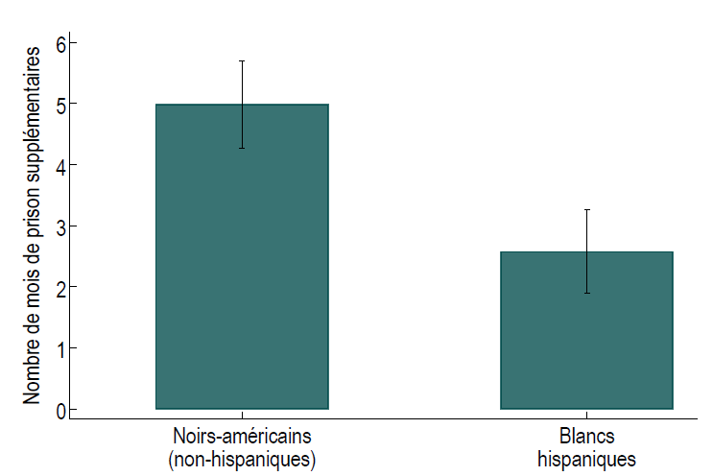
 | Population | Coefficient | Intervalle de confiance (95 %)
 | Noirs-américains (non-hispaniques) | 4.989 | [4,274; 5,703]
 | Blancs hispaniques | 2.572 | [1,887; 3,256]

Graphique 2
Titre | Les arrestations d’immigrés en situation irrégulière à la frontière sud des États-Unis sont associées à des pics d’attention dans la population
Sous-titre | Nombre total d’arrestations mensuelles à la frontière sud des États-Unis et recherches sur Google sur les politiques migratoires et les questions frontalières
Notes | Les recherches sur Google correspondent à la catégorie « politique d’immigration et questions frontalières » et sont mesurées sur une échelle allant de 0 à 100, où 100 représente le pic d’intérêt observé sur la période (Google Trends). Les arrestations à la frontière correspondent au nombre total d’immigrés en situation irrégulière appréhendés mensuellement (US Border Patrol).
Sources | Calculs des auteurs à partir des données Google Trends et de la Patrouille frontalière des États-Unis (USBP).

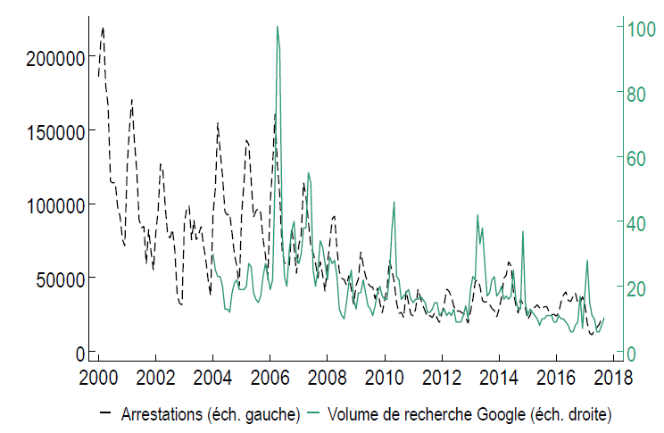
 | Année | Mois | Arrestations | Volume de recherche Google
 | 2000 | 1 | 185979
 | 2000 | 2 | 211328
 | 2000 | 3 | 220063
 | 2000 | 4 | 180050
 | 2000 | 5 | 166296
 | 2000 | 6 | 115093
 | 2000 | 7 | 113956
 | 2000 | 8 | 114312
 | 2000 | 9 | 97744
 | 2000 | 10 | 91410
 | 2000 | 11 | 76196
 | 2000 | 12 | 71252
 | 2001 | 1 | 125090
 | 2001 | 2 | 152229
 | 2001 | 3 | 170580
 | 2001 | 4 | 142813
 | 2001 | 5 | 122927
 | 2001 | 6 | 89131
 | 2001 | 7 | 83602
 | 2001 | 8 | 84648
 | 2001 | 9 | 59276
 | 2001 | 10 | 82632
 | 2001 | 11 | 67709
 | 2001 | 12 | 55081
 | 2002 | 1 | 79793
 | 2002 | 2 | 95724
 | 2002 | 3 | 126992
 | 2002 | 4 | 121921
 | 2002 | 5 | 97424
 | 2002 | 6 | 78655
 | 2002 | 7 | 76661
 | 2002 | 8 | 82557
 | 2002 | 9 | 68263
 | 2002 | 10 | 37812
 | 2002 | 11 | 32506
 | 2002 | 12 | 31501
 | 2003 | 1 | 86925
 | 2003 | 2 | 96869
 | 2003 | 3 | 98399
 | 2003 | 4 | 75359
 | 2003 | 5 | 88690
 | 2003 | 6 | 75530
 | 2003 | 7 | 79284
 | 2003 | 8 | 84486
 | 2003 | 9 | 72176
 | 2003 | 10 | 61792
 | 2003 | 11 | 47731
 | 2003 | 12 | 37824
 | 2004 | 1 | 92521 | 30
 | 2004 | 2 | 110669 | 25
 | 2004 | 3 | 154981 | 23
 | 2004 | 4 | 135468 | 23
 | 2004 | 5 | 118726 | 20
 | 2004 | 6 | 94590 | 13
 | 2004 | 7 | 92165 | 13
 | 2004 | 8 | 93246 | 12
 | 2004 | 9 | 80017 | 18
 | 2004 | 10 | 65391 | 21
 | 2004 | 11 | 57894 | 22
 | 2004 | 12 | 43614 | 19
 | 2005 | 1 | 93020 | 19
 | 2005 | 2 | 113775 | 19
 | 2005 | 3 | 143048 | 20
 | 2005 | 4 | 140062 | 27
 | 2005 | 5 | 115823 | 26
 | 2005 | 6 | 90786 | 18
 | 2005 | 7 | 94954 | 16
 | 2005 | 8 | 96733 | 15
 | 2005 | 9 | 93741 | 17
 | 2005 | 10 | 75913 | 23
 | 2005 | 11 | 65135 | 27
 | 2005 | 12 | 48406 | 23
 | 2006 | 1 | 101195 | 19
 | 2006 | 2 | 125046 | 22
 | 2006 | 3 | 160696 | 52
 | 2006 | 4 | 126538 | 100
 | 2006 | 5 | 105450 | 93
 | 2006 | 6 | 68366 | 37
 | 2006 | 7 | 59641 | 23
 | 2006 | 8 | 59751 | 20
 | 2006 | 9 | 58084 | 31
 | 2006 | 10 | 83557 | 37
 | 2006 | 11 | 70975 | 40
 | 2006 | 12 | 52673 | 29
 | 2007 | 1 | 71934 | 27
 | 2007 | 2 | 79268 | 30
 | 2007 | 3 | 114137 | 38
 | 2007 | 4 | 104465 | 38
 | 2007 | 5 | 88504 | 55
 | 2007 | 6 | 71338 | 52
 | 2007 | 7 | 66782 | 25
 | 2007 | 8 | 59795 | 20
 | 2007 | 9 | 49581 | 25
 | 2007 | 10 | 60713 | 34
 | 2007 | 11 | 51594 | 32
 | 2007 | 12 | 40527 | 27
 | 2008 | 1 | 59028 | 22
 | 2008 | 2 | 73483 | 29
 | 2008 | 3 | 89770 | 27
 | 2008 | 4 | 91566 | 28
 | 2008 | 5 | 69233 | 23
 | 2008 | 6 | 53854 | 13
 | 2008 | 7 | 49472 | 11
 | 2008 | 8 | 48541 | 10
 | 2008 | 9 | 44708 | 15
 | 2008 | 10 | 51339 | 21
 | 2008 | 11 | 42209 | 25
 | 2008 | 12 | 31802 | 16
 | 2009 | 1 | 44502 | 13
 | 2009 | 2 | 49211 | 18
 | 2009 | 3 | 67342 | 18
 | 2009 | 4 | 58493 | 22
 | 2009 | 5 | 50884 | 18
 | 2009 | 6 | 46044 | 14
 | 2009 | 7 | 43843 | 13
 | 2009 | 8 | 43522 | 11
 | 2009 | 9 | 35359 | 14
 | 2009 | 10 | 42938 | 18
 | 2009 | 11 | 32780 | 20
 | 2009 | 12 | 25947 | 17
 | 2010 | 1 | 34784 | 16
 | 2010 | 2 | 42790 | 16
 | 2010 | 3 | 61361 | 23
 | 2010 | 4 | 55237 | 37
 | 2010 | 5 | 47045 | 46
 | 2010 | 6 | 32955 | 23
 | 2010 | 7 | 25609 | 22
 | 2010 | 8 | 26415 | 16
 | 2010 | 9 | 22796 | 17
 | 2010 | 10 | 40890 | 18
 | 2010 | 11 | 32815 | 19
 | 2010 | 12 | 25034 | 16
 | 2011 | 1 | 23926 | 15
 | 2011 | 2 | 28786 | 16
 | 2011 | 3 | 42014 | 16
 | 2011 | 4 | 36251 | 17
 | 2011 | 5 | 31236 | 16
 | 2011 | 6 | 27166 | 15
 | 2011 | 7 | 23170 | 12
 | 2011 | 8 | 24166 | 12
 | 2011 | 9 | 22863 | 13
 | 2011 | 10 | 26165 | 15
 | 2011 | 11 | 22405 | 15
 | 2011 | 12 | 19429 | 11
 | 2012 | 1 | 25714 | 12
 | 2012 | 2 | 31579 | 13
 | 2012 | 3 | 42218 | 11
 | 2012 | 4 | 40628 | 12
 | 2012 | 5 | 36966 | 11
 | 2012 | 6 | 30669 | 13
 | 2012 | 7 | 26978 | 9
 | 2012 | 8 | 27567 | 9
 | 2012 | 9 | 26591 | 9
 | 2012 | 10 | 25612 | 11
 | 2012 | 11 | 23368 | 14
 | 2012 | 12 | 18983 | 10
 | 2013 | 1 | 26921 | 19
 | 2013 | 2 | 35042 | 23
 | 2013 | 3 | 47293 | 22
 | 2013 | 4 | 48212 | 42
 | 2013 | 5 | 43856 | 33
 | 2013 | 6 | 34436 | 38
 | 2013 | 7 | 33230 | 27
 | 2013 | 8 | 33797 | 17
 | 2013 | 9 | 31802 | 18
 | 2013 | 10 | 28929 | 22
 | 2013 | 11 | 27636 | 23
 | 2013 | 12 | 23243 | 17
 | 2014 | 1 | 28668 | 18
 | 2014 | 2 | 36403 | 20
 | 2014 | 3 | 49596 | 16
 | 2014 | 4 | 51502 | 17
 | 2014 | 5 | 60683 | 16
 | 2014 | 6 | 57862 | 17
 | 2014 | 7 | 40708 | 25
 | 2014 | 8 | 31388 | 16
 | 2014 | 9 | 25825 | 13
 | 2014 | 10 | 35312 | 13
 | 2014 | 11 | 31896 | 37
 | 2014 | 12 | 29528 | 15
 | 2015 | 1 | 21514 | 11
 | 2015 | 2 | 24376 | 13
 | 2015 | 3 | 29791 | 12
 | 2015 | 4 | 29750 | 11
 | 2015 | 5 | 31576 | 10
 | 2015 | 6 | 29303 | 8
 | 2015 | 7 | 28388 | 10
 | 2015 | 8 | 30239 | 10
 | 2015 | 9 | 30286 | 11
 | 2015 | 10 | 26450 | 11
 | 2015 | 11 | 24641 | 11
 | 2015 | 12 | 25019 | 9
 | 2016 | 1 | 23758 | 9
 | 2016 | 2 | 26072 | 11
 | 2016 | 3 | 33316 | 10
 | 2016 | 4 | 38089 | 10
 | 2016 | 5 | 40337 | 9
 | 2016 | 6 | 34450 | 8
 | 2016 | 7 | 33723 | 6
 | 2016 | 8 | 37048 | 6
 | 2016 | 9 | 39501 | 8
 | 2016 | 10 | 32724 | 9
 | 2016 | 11 | 32838 | 17
 | 2016 | 12 | 37014 | 7
 | 2017 | 1 | 31576 | 18
 | 2017 | 2 | 18754 | 28
 | 2017 | 3 | 12195 | 15
 | 2017 | 4 | 11127 | 11
 | 2017 | 5 | 14519 | 10
 | 2017 | 6 | 16087 | 6
 | 2017 | 7 | 18187 | 6
 | 2017 | 8 | 22288 | 8
 | 2017 | 9 | 22537 | 10

Graphique 3
Titre | L'augmentation des arrestations à la frontière mexicaine durcit les peines des citoyens hispaniques
Sous-titre | Nombre de jours de prison supplémentaires reçus par les citoyens hispaniques par rapport aux citoyens blancs non hispaniques pour une moyenne de 20 000 arrestations mensuelles à la frontière
Sources | Calculs des auteurs à partir des données de la Commission de détermination des peines des États-Unis (USCC) et de la Patrouille frontalière des États-Unis (USBP).

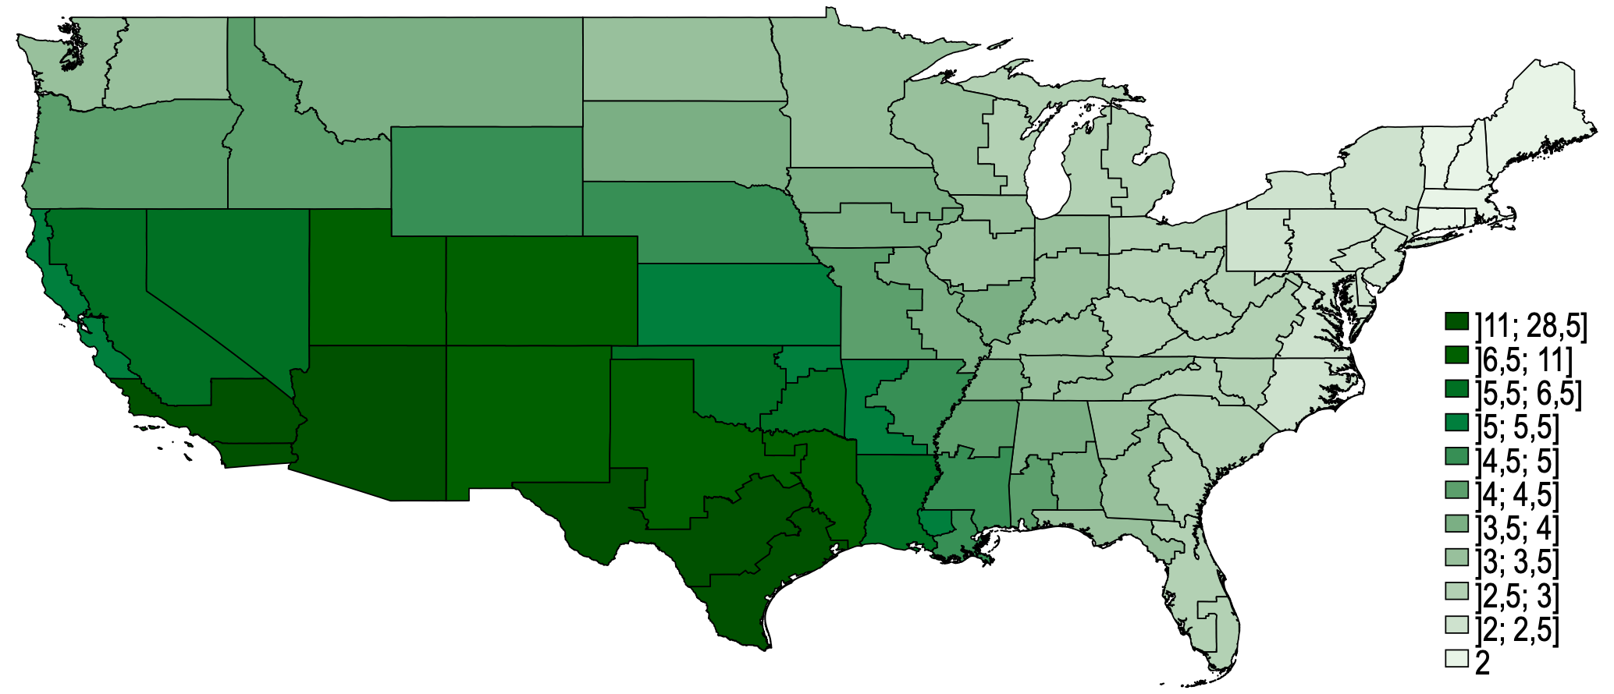
 | District | Coefficient
 | Alabama Mid | 4
 | Alabama North | 4
 | Alabama South | 4.5
 | Arkansas East | 5
 | Arkansas West | 5.5
 | Arizona | 17.5
 | California Central | 13.5
 | California East | 6
 | California North | 5.5
 | California South | 28.5
 | Colorado | 7
 | Connecticut | 2
 | Dist of Columbia | 2.5
 | Delaware | 2.5
 | Florida Mid | 3
 | Florida North | 3.5
 | Florida South | 3
 | Georgia Mid | 3.5
 | Georgia North | 3.5
 | Georgia South | 3
 | Iowa North | 4
 | Iowa South | 4
 | Idaho | 4.5
 | Illinois Cent | 3.5
 | Illinois North | 3.5
 | Illinois South | 4
 | Indiana North | 3.5
 | Indiana South | 3.5
 | Kansas | 5.5
 | Kentucky East | 3
 | Kentucky West | 3.5
 | Louisiana East | 5
 | Louisiana Middle | 5.5
 | Louisiana West | 6
 | Massachusetts | 2
 | Maryland | 2.5
 | Maine | 2
 | Michigan East | 3
 | Michigan West | 3
 | Minnesota | 3.5
 | Missouri East | 4
 | Missouri West | 4.5
 | Mississippi North | 4.5
 | Mississippi South | 5
 | Montana | 4
 | N Carolina East | 2.5
 | N Carolina Mid | 3
 | N Carolina West | 3
 | North Dakota | 3.5
 | Nebraska | 5
 | New Hampshire | 2
 | New Jersey | 2.5
 | New Mexico | 11
 | Nevada | 6.5
 | New York East | 2.5
 | New York North | 2.5
 | New York South | 2.5
 | New York West | 2.5
 | Ohio North | 3
 | Ohio South | 3
 | Oklahoma East | 6
 | Oklahoma North | 5.5
 | Oklahoma West | 6.5
 | Oregon | 4.5
 | Penn. East | 2.5
 | Penn. Mid | 2.5
 | Penn. West | 2.5
 | Rhode Island | 2
 | South Carolina | 3
 | South Dakota | 4
 | Tennessee East | 3.5
 | Tennessee Mid | 3.5
 | Tennessee West | 4
 | Texas East | 7
 | Texas North | 8.5
 | Texas South | 13
 | Texas West | 12.5
 | Utah | 7.5
 | Virginia East | 2.5
 | Virginia West | 3
 | Vermont | 2
 | Washington East | 3.5
 | Washington West | 3.5
 | Wisconsin East | 3
 | Wisconsin West | 3.5
 | W Virginia North | 3
 | W Virginia South | 3
 | Wyoming | 5

Graphique 4
Titre | L'augmentation des arrestations à la frontière mexicaine durcit les peines des citoyens hispaniques
Sous-titre | Effet d’une augmentation de l’exposition des juges aux arrestations à la frontière sud sur les écarts de peine, mesurés en mois de prison supplémentaires, entre citoyens blancs non hispaniques et citoyens hispaniques entre 2001 et 2017
Notes | Les effets sont ici mesurés uniquement pour les accusés n’ayant pas d’antécédents criminels lourds. Les coefficients reportés correspondent au nombre de mois supplémentaires associés à une augmentation d’une unité de la mesure d’exposition des juges aux arrestations à la frontière. Cette dernière est égale à la moyenne du nombre d’interpellations à la frontière sud, pondérée par l’inverse de la distance entre chaque district fédéral et les neuf secteurs d’arrestation frontaliers. Les traits horizontaux représentent les intervalles de confiance à 95 %. Lorsqu’ils ne coupent pas la ligne verticale en pointillé, le coefficient est statistiquement significativement différent de zéro.
Sources | Calculs des auteurs à partir des données de la Commission de détermination des peines des États-Unis (USCC) et de la Patrouille frontalière des États-Unis (USBP).

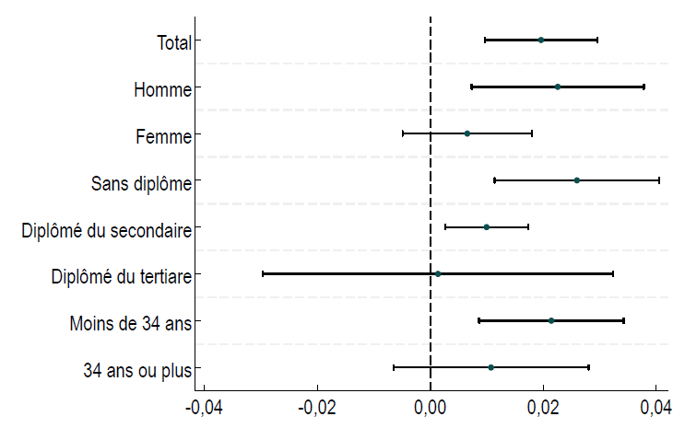
 | Label | Coefficient | 95 % min | 95 % max
 | Total | 0.02 | 0.01 | 0.03
 | Homme | 0.023 | 0.007 | 0.038
 | Femme | 0.007 | -0.005 | 0.018
 | Sans diplôme | 0.026 | 0.011 | 0.041
 | Diplômé du secondaire | 0.01 | 0.003 | 0.017
 | Diplômé du tertiaire | 0.001 | -0.03 | 0.032
 | Moins de 34 ans | 0.021 | 0.009 | 0.034
 | 34 ans ou plus | 0.011 | -0.007 | 0.028

